Macrosettori
 |  |  |  |  |  |  |  |  |  |  | NB: NON SI POSSONO CONFRONTARE I VALORI DEL PIEMONTE NORD CON I REPORT PRECEDENTI

PIEMONTE NORD
...
 |  |  |  |  |  |  |  |  |  |  | Consistenza
Industria |  | Servizi |  | Altro
Anno 2021 | Comp. % | Anno 2021 | Comp. % | Anno 2021 | Comp. % |  |  |  |  |  |  | Agricoltura | Industria | Servizi | Altro
119,418 | 25.0% | 303,057 | 63.4% | 1,234 | 0.3% |  |  |  |  |  | Piemonte Nord | 6,971 | 23,345 | 54,456 | 166
23,345 | 27.5% | 54,456 | 64.1% | 166 | 0.2%
...
5,065 | 27.5% | 11,773 | 64.0% | 40 | 0.2%
9,409 | 27.6% | 22,259 | 65.4% | 57 | 0.2%
4,169 | 27.9% | 9,954 | 66.6% | 23 | 0.2%
4,702 | 26.8% | 10,470 | 59.7% | 46 | 0.3%
...
 |  | Industria |  |  | Servizi |  |  | Altro
Var. ass. 20-21 | Var. % 20-21 | Anno 2021 | Var. ass. 20-21 | Var. % 20-21 | Anno 2021 | Var. ass. 20-21 | Var. % 20-21 | Anno 2021 | Var. ass. 20-21 | Var. % 20-21
-218 | -0.4% | 119,418 | 1,595 | 1.4% | 303,057 | 3,467 | 1.2% | 1,234 | 194 | 18.7%
-22 | -0.3% | 23,345 | -80 | -0.3% | 54,456 | 175 | 0.3% | 166 | 25 | 17.7%
...
0 | 0.0% | 5,065 | -113 | -2.2% | 11,773 | -20 | -0.2% | 40 | -2 | -4.8%
4 | 0.2% | 9,409 | 104 | 1.1% | 22,259 | 184 | 0.8% | 57 | 15 | 35.7%
4 | 0.5% | 4,169 | -52 | -1.2% | 9,954 | 52 | 0.5% | 23 | 5 | 27.8%
-30 | -1.3% | 4,702 | -19 | -0.4% | 10,470 | -41 | -0.4% | 46 | 7 | 17.9%
...
REGIONE
 | Agricoltura | Industria | Servizi
2017 | 100 | 100 | 100
2018 | 99 | 99 | 100
2019 | 97 | 97 | 100
2020 | 96 | 97 | 100
2021 | 96 | 98 | 101
2021 | Var. ass. 17-21 | Var. % 17-21
54,606 | -2,511 | -4.4%
119,418 | -2,015 | -1.7%
303,057 | 4,189 | 1.4%
1,234 | 267 | 27.6%
478,315 | -70 | 0.0%
...
2021
96
98
101

PIEMONTE NORD
 | Agricoltura | Industria | Servizi
2017 | 100 | 100 | 100
2018 | 99 | 99 | 100
2019 | 98 | 96 | 99
2020 | 97 | 96 | 99
2021 | 97 | 95 | 99
...
2021 | Var. ass. 17-21 | Var. % 17-21
6,971 | -226 | -3.1%
23,345 | -1,134 | -4.6%
54,456 | -609 | -1.1%
166 | 26 | 18.6%
84,938 | -1,943 | -2.2%
...
2021
97
95
99

BIELLA
 | Agricoltura | Industria | Servizi
2017 | 100 | 100 | 100
2018 | 99 | 98 | 99
2019 | 98 | 96 | 98
2020 | 97 | 95 | 97
2021 | 97 | 93 | 97
...
2021 | Var. ass. 17-21 | Var. % 17-21
1,523 | -40 | -2.6%
5,065 | -374 | -6.9%
11,773 | -355 | -2.9%
40 | 1 | 2.6%
18,401 | -768 | -4.0%
...
2021
97
93
97

NOVARA
 | Agricoltura | Industria | Servizi
2017 | 100 | 100 | 100
2018 | 99 | 99 | 99
2019 | 98 | 95 | 98
2020 | 98 | 94 | 98
2021 | 98 | 95 | 99
...
2021 | Var. ass. 17-21 | Var. % 17-21
2,315 | -53 | -2.2%
9,409 | -506 | -5.1%
22,259 | -178 | -0.8%
57 | 14 | 32.6%
34,040 | -723 | -2.1%
...
2021
98
95
99

VERBANO CUSIO OSSOLA
 | Agricoltura | Industria | Servizi
2017 | 100 | 100 | 100
2018 | 101 | 99 | 101
2019 | 99 | 98 | 101
2020 | 99 | 97 | 100
2021 | 99 | 96 | 101
...
2021 | Var. ass. 17-21 | Var. % 17-21
799 | -7 | -0.9%
4,169 | -173 | -4.0%
9,954 | 71 | 0.7%
23 | 1 | 4.5%
14,945 | -108 | -0.7%
...
2021
99
96
101
...
VERCELLI
 | Agricoltura | Industria | Servizi
2017 | 100 | 100 | 100
2018 | 98 | 100 | 100
2019 | 97 | 99 | 100
2020 | 96 | 99 | 99
2021 | 95 | 98 | 99
2021 | Var. ass. 17-21 | Var. % 17-21
2,334 | -126 | -5.1%
4,702 | -81 | -1.7%
10,470 | -147 | -1.4%
46 | 10 | 27.8%
17,552 | -344 | -1.9%
...
2021
95
98
99

1. Settori
 |  |  |  |  |  |  |  | NB: NON SI POSSONO CONFRONTARE I VALORI DEL PIEMONTE NORD CON I REPORT PRECEDENTI

PIEMONTE NORD
 | Piemonte Nord
Commercio | 21,931
Turismo | 8,856
Servizi | 23,669
...
 |  |  |  |  |  |  |  | Consistenza
Turismo |  | Servizi
Anno 2021 | Comp. % | Anno 2021 | Comp. % |  |  |  |  |  | Commercio | Turismo | Servizi
43,216 | 14.3% | 140,432 | 46.3% |  |  |  |  | Piemonte Nord | 21,931 | 8,856 | 23,669
8,856 | 16.3% | 23,669 | 43.5%
...
1,564 | 13.3% | 5,630 | 47.8%
3,299 | 14.8% | 10,251 | 46.1%
2,352 | 23.6% | 3,676 | 36.9%
1,641 | 15.7% | 4,112 | 39.3%
...
 |  | Turismo |  |  | Servizi
Var. ass. 20-21 | Var. % 20-21 | Anno 2021 | Var. ass. 20-21 | Var. % 20-21 | Anno 2021 | Var. ass. 20-21 | Var. % 20-21
401 | 0.3% | 43,216 | 412 | 1.0% | 140,432 | 2,654 | 1.9%
-135 | -0.6% | 8,856 | 16 | 0.2% | 23,669 | 294 | 1.3%
...
-71 | -1.5% | 1,564 | 6 | 0.4% | 5,630 | 45 | 0.8%
21 | 0.2% | 3,299 | 15 | 0.5% | 10,251 | 148 | 1.5%
-3 | -0.1% | 2,352 | 12 | 0.5% | 3,676 | 43 | 1.2%
-82 | -1.7% | 1,641 | -17 | -1.0% | 4,112 | 58 | 1.4%
...
REGIONE
 | Commercio | Turismo | Servizi
2017 | 100 | 100 | 100
2018 | 99 | 101 | 101
2019 | 97 | 102 | 102
2020 | 96 | 103 | 103
2021 | 97 | 104 | 105
2021 | Var. ass. 17-21 | Var. % 17-21
119,409 | -3,966 | -3.2%
43,216 | 1,606 | 3.9%
140,432 | 6,549 | 4.9%
303,057 | 4,189 | 1.4%
...
2021
97
104
105

PIEMONTE NORD
 | Commercio | Turismo | Servizi
2017 | 100 | 100 | 100
2018 | 98 | 101 | 100
2019 | 96 | 102 | 101
2020 | 95 | 102 | 101
2021 | 94 | 103 | 102
...
2021 | Var. ass. 17-21 | Var. % 17-21
21,931 | -1,370 | -5.9%
8,856 | 230 | 2.7%
23,669 | 531 | 2.3%
54,456 | -609 | -1.1%
...
2021
94
103
102

BIELLA
 | Commercio | Turismo | Servizi
2017 | 100 | 100 | 100
2018 | 99 | 100 | 99
2019 | 96 | 101 | 99
2020 | 94 | 102 | 99
2021 | 93 | 102 | 99
...
2021 | Var. ass. 17-21 | Var. % 17-21
4,579 | -357 | -7.2%
1,564 | 38 | 2.5%
5,630 | -36 | -0.6%
11,773 | -355 | -2.9%
...
2021
93
102
99

NOVARA
 | Commercio | Turismo | Servizi
2017 | 100 | 100 | 100
2018 | 98 | 102 | 100
2019 | 95 | 101 | 101
2020 | 94 | 101 | 102
2021 | 94 | 102 | 103
...
2021 | Var. ass. 17-21 | Var. % 17-21
8,709 | -550 | -5.9%
3,299 | 61 | 1.9%
10,251 | 311 | 3.1%
22,259 | -178 | -0.8%
...
2021
94
102
103

VERBANO CUSIO OSSOLA
 | Commercio | Turismo | Servizi
2017 | 100 | 100 | 100
2018 | 100 | 101 | 101
2019 | 97 | 104 | 102
2020 | 96 | 105 | 102
2021 | 96 | 105 | 103
...
2021 | Var. ass. 17-21 | Var. % 17-21
3,926 | -171 | -4.2%
2,352 | 118 | 5.3%
3,676 | 124 | 3.5%
9,954 | 71 | 0.7%
...
2021
96
105
103
...
VERCELLI
 | Commercio | Turismo | Servizi
2017 | 100 | 100 | 100
2018 | 99 | 100 | 101
2019 | 97 | 102 | 102
2020 | 96 | 102 | 102
2021 | 94 | 101 | 103
2021 | Var. ass. 17-21 | Var. % 17-21
4,717 | -292 | -5.8%
1,641 | 13 | 0.8%
4,112 | 132 | 3.3%
10,470 | -147 | -1.4%
...
2021
94
101
103

1. Tipologie
 |  |  |  |  |  |  |  | NB: NON SI POSSONO CONFRONTARE I VALORI DEL PIEMONTE NORD CON I REPORT PRECEDENTI

PIEMONTE NORD
 | Piemonte Nord
Sedi principali | 41,138
UL secondarie con sede IP | 6,312
UL secondarie con sede FP | 7,006
...
 |  |  |  |  |  |  |  | Consistenza
UL secondarie con sede in provincia |  | UL secondarie con sede fuori provincia
Anno 2021 | Comp. % | Anno 2021 | Comp. % |  |  |  |  |  | Sedi principali | UL secondarie con sede IP | UL secondarie con sede FP
42,542 | 14.0% | 25,906 | 8.5% |  |  |  |  | Piemonte Nord | 41,138 | 6,312 | 7,006
6,312 | 11.6% | 7,006 | 12.9%
...
1,351 | 11.5% | 1,202 | 10.2%
2,464 | 11.1% | 3,173 | 14.3%
1,424 | 14.3% | 1,178 | 11.8%
1,073 | 10.2% | 1,453 | 13.9%
...
 |  | UL secondarie con sede in provincia |  |  | UL secondarie con sede fuori provincia
Var. ass. 20-21 | Var. % 20-21 | Anno 2021 | Var. ass. 20-21 | Var. % 20-21 | Anno 2021 | Var. ass. 20-21 | Var. % 20-21
2,133 | 0.9% | 42,542 | 636 | 1.5% | 25,906 | 698 | 2.8%
-40 | -0.1% | 6,312 | 41 | 0.7% | 7,006 | 174 | 2.5%
...
-65 | -0.7% | 1,351 | -26 | -1.9% | 1,202 | 71 | 6.3%
105 | 0.6% | 2,464 | 36 | 1.5% | 3,173 | 43 | 1.4%
-19 | -0.3% | 1,424 | 26 | 1.9% | 1,178 | 45 | 4.0%
-61 | -0.8% | 1,073 | 5 | 0.5% | 1,453 | 15 | 1.0%
...
REGIONE
 | Sedi principali | UL secondarie con sede IP | UL secondarie con sede FP
2017 | 100 | 100 | 100
2018 | 100 | 101 | 102
2019 | 99 | 102 | 104
2020 | 99 | 103 | 105
2021 | 100 | 105 | 108
2021 | Var. ass. 17-21 | Var. % 17-21
234,609 | 425 | 0.2%
42,542 | 1,841 | 4.5%
25,906 | 1,923 | 8.0%
303,057 | 4,189 | 1.4%
...
2021
100
105
108

PIEMONTE NORD
 | Sedi principali | UL secondarie con sede IP | UL secondarie con sede FP
2017 | 100 | 100 | 100
2018 | 99 | 102 | 101
2019 | 98 | 101 | 102
2020 | 97 | 102 | 103
2021 | 97 | 103 | 106
...
2021 | Var. ass. 17-21 | Var. % 17-21
41,138 | -1,135 | -2.7%
6,312 | 156 | 2.5%
7,006 | 370 | 5.6%
54,456 | -609 | -1.1%
...
2021
97
103
106

BIELLA
 | Sedi principali | UL secondarie con sede IP | UL secondarie con sede FP
2017 | 100 | 100 | 100
2018 | 99 | 100 | 102
2019 | 97 | 100 | 104
2020 | 96 | 98 | 103
2021 | 96 | 96 | 110
...
2021 | Var. ass. 17-21 | Var. % 17-21
9,220 | -412 | -4.3%
1,351 | -52 | -3.7%
1,202 | 109 | 10.0%
11,773 | -355 | -2.9%
...
2021
96
96
110

NOVARA
 | Sedi principali | UL secondarie con sede IP | UL secondarie con sede FP
2017 | 100 | 100 | 100
2018 | 99 | 102 | 100
2019 | 97 | 99 | 102
2020 | 97 | 102 | 102
2021 | 98 | 103 | 104
...
2021 | Var. ass. 17-21 | Var. % 17-21
16,622 | -369 | -2.2%
2,464 | 75 | 3.1%
3,173 | 116 | 3.8%
22,259 | -178 | -0.8%
...
2021
98
103
104

VERBANO CUSIO OSSOLA
 | Sedi principali | UL secondarie con sede IP | UL secondarie con sede FP
2017 | 100 | 100 | 100
2018 | 100 | 105 | 100
2019 | 99 | 107 | 101
2020 | 99 | 108 | 102
2021 | 98 | 110 | 106
...
2021 | Var. ass. 17-21 | Var. % 17-21
7,352 | -115 | -1.5%
1,424 | 124 | 9.5%
1,178 | 62 | 5.6%
9,954 | 71 | 0.7%
...
2021
98
110
106
...
VERCELLI
 | Sedi principali | UL secondarie con sede IP | UL secondarie con sede FP
2017 | 100 | 100 | 100
2018 | 99 | 101 | 102
2019 | 99 | 99 | 104
2020 | 98 | 100 | 105
2021 | 97 | 101 | 106
2021 | Var. ass. 17-21 | Var. % 17-21
7,944 | -239 | -2.9%
1,073 | 9 | 0.8%
1,453 | 83 | 6.1%
10,470 | -147 | -1.4%
...
2021
97
101
106

1. Natura giuridica
 |  |  |  |  |  |  |  |  |  |  | NB: NON SI POSSONO CONFRONTARE I VALORI DEL PIEMONTE NORD CON I REPORT PRECEDENTI

PIEMONTE NORD
...
 |  |  |  |  |  |  |  |  |  |  | Consistenza
Società di capitali |  | Società di persone |  | Altre forme
Anno 2021 | Comp. % | Anno 2021 | Comp. % | Anno 2021 | Comp. % |  |  |  |  |  |  | Imprese individuali | Società di capitali | Società di persone | Altre forme
82,473 | 27.2% | 67,414 | 22.2% | 11,128 | 3.7% |  |  |  |  |  | Piemonte Nord | 25,717 | 15,552 | 11,102 | 2,085
15,552 | 28.6% | 11,102 | 20.4% | 2,085 | 3.8%
...
3,003 | 13.5% | 3,286 | 14.8% | 430 | 1.9%
7,400 | 33.2% | 3,777 | 17.0% | 843 | 3.8%
2,553 | 25.6% | 2,036 | 20.5% | 422 | 4.2%
2,596 | 24.8% | 2,003 | 19.1% | 390 | 3.7%
...
 |  | Società di capitali |  |  | Società di persone |  |  | Altre forme
Var. ass. 20-21 | Var. % 20-21 | Anno 2021 | Var. ass. 20-21 | Var. % 20-21 | Anno 2021 | Var. ass. 20-21 | Var. % 20-21 | Anno 2021 | Var. ass. 20-21 | Var. % 20-21
1,382 | 1.0% | 82,473 | 3,489 | 4.4% | 67,414 | -1,454 | -2.1% | 11,128 | 50 | 0.5%
-98 | -0.4% | 15,552 | 533 | 3.5% | 11,102 | -267 | -2.3% | 2,085 | 7 | 0.3%
...
-24 | -0.5% | 3,003 | 99 | 3.4% | 3,286 | -109 | -3.2% | 430 | 14 | 3.4%
8 | 0.1% | 7,400 | 244 | 3.4% | 3,777 | -58 | -1.5% | 843 | -10 | -1.2%
-6 | -0.1% | 2,553 | 108 | 4.4% | 2,036 | -51 | -2.4% | 422 | 1 | 0.2%
-76 | -1.4% | 2,596 | 82 | 3.3% | 2,003 | -49 | -2.4% | 390 | 2 | 0.5%
...
REGIONE
 | Imprese individuali | Società di capitali | Società di persone
2017 | 100 | 100 | 100
2018 | 99 | 104 | 98
2019 | 99 | 107 | 95
2020 | 99 | 111 | 93
2021 | 100 | 115 | 91
2021 | Var. ass. 17-21 | Var. % 17-21
142,042 | 54 | 0.0%
82,473 | 11,030 | 15.4%
67,414 | -7,014 | -9.4%
11,128 | 119 | 1.1%
303,057 | 4,189 | 1.4%
...
2021
100
115
91

PIEMONTE NORD
 | Imprese individuali | Società di capitali | Società di persone
2017 | 100 | 100 | 100
2018 | 99 | 103 | 98
2019 | 98 | 105 | 94
2020 | 97 | 108 | 92
2021 | 96 | 112 | 90
...
2021 | Var. ass. 17-21 | Var. % 17-21
25,717 | -972 | -3.6%
15,552 | 1,641 | 11.8%
11,102 | -1,283 | -10.4%
2,085 | 5 | 0.2%
54,456 | -609 | -1.1%
...
2021
96
112
90

BIELLA
 | Imprese individuali | Società di capitali | Società di persone
2017 | 100 | 100 | 100
2018 | 99 | 103 | 97
2019 | 97 | 106 | 94
2020 | 95 | 108 | 91
2021 | 95 | 112 | 88
...
2021 | Var. ass. 17-21 | Var. % 17-21
5,054 | -266 | -5.0%
3,003 | 326 | 12.2%
3,286 | -439 | -11.8%
430 | 24 | 5.9%
11,773 | -355 | -2.9%
...
2021
95
112
88

NOVARA
 | Imprese individuali | Società di capitali | Società di persone
2017 | 100 | 100 | 100
2018 | 98 | 103 | 98
2019 | 97 | 104 | 93
2020 | 96 | 107 | 91
2021 | 96 | 110 | 90
...
2021 | Var. ass. 17-21 | Var. % 17-21
10,239 | -403 | -3.8%
7,400 | 686 | 10.2%
3,777 | -438 | -10.4%
843 | -23 | -2.7%
22,259 | -178 | -0.8%
...
2021
96
110
90

VERBANO CUSIO OSSOLA
 | Imprese individuali | Società di capitali | Società di persone
2017 | 100 | 100 | 100
2018 | 100 | 103 | 99
2019 | 100 | 106 | 96
2020 | 99 | 109 | 94
2021 | 99 | 114 | 91
...
2021 | Var. ass. 17-21 | Var. % 17-21
4,943 | -55 | -1.1%
2,553 | 311 | 13.9%
2,036 | -192 | -8.6%
422 | 7 | 1.7%
9,954 | 71 | 0.7%
...
2021
99
114
91
...
VERCELLI
 | Imprese individuali | Società di capitali | Società di persone
2017 | 100 | 100 | 100
2018 | 99 | 104 | 98
2019 | 98 | 108 | 94
2020 | 97 | 110 | 93
2021 | 96 | 114 | 90
2021 | Var. ass. 17-21 | Var. % 17-21
5,481 | -248 | -4.3%
2,596 | 318 | 14.0%
2,003 | -214 | -9.7%
390 | -3 | -0.8%
10,470 | -147 | -1.4%
...
2021
96
114
90

1. Specializzazione
INDICE DI SPECIALIZZAZIONE DEL TERZIARIO AL 31/12/2021

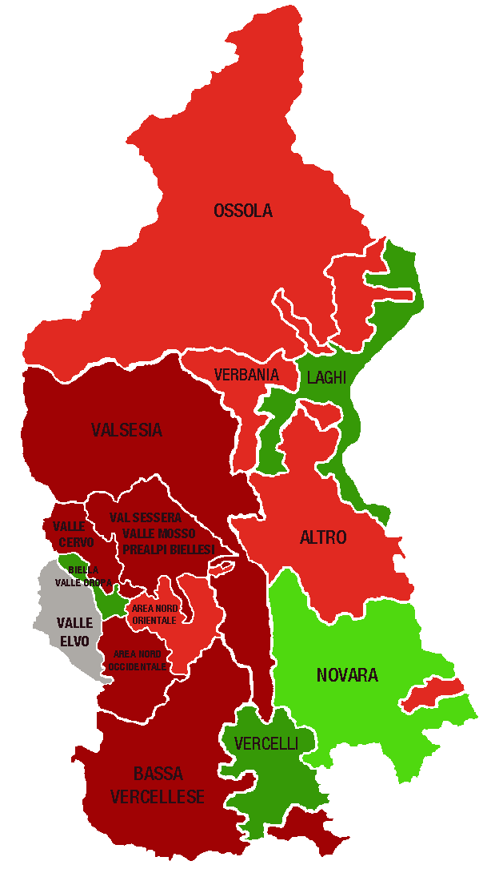
 |  |  |  | A MANO
Piemonte Nord. Indice di specializzazione del terziario per area territoriale, 2021 |  |  | DELEGAZIONI | INDICE valori
 |  |  | BIELLA | 1.00
 | Area | Indice di specializzazione | Biella, Valle Oropa | 1.25
 | PROVINCE |  | Valle Elvo | 0.75
 | Verbano Cusio Ossola | 1.04 | Valle Cervo | 0.87
 | Novara | 1.02 | Val Sessera, Valle Mosso e Prealpi Biellesi | 0.83
 | Biella | 1.00 | Area Nord Occidentale (pianura) | 0.86
 | Vercelli | 0.93 | Area Nord Orientale (pianura) | 0.93
 | DELEGAZIONI |  | NOVARA | 1.02
 | Biella, Valle Oropa | 1.25 | VCO | 1.04
 | Laghi | 1.13 | Novara | 1.08
 | Vercelli | 1.11 | Ossola | 0.95
 | Novara | 1.08 | Verbania | 0.93
 | Ossola | 0.95 | Laghi | 1.13
 | Area Nord Orientale (pianura) | 0.93 | Altro | 0.92
 | Verbania | 0.93 | VERCELLI | 0.93
 | Altro | 0.92 | Vercelli | 1.11
 | Valsesia | 0.89 | Valsesia | 0.89
 | Valle Cervo | 0.87 | Bassa vercellese | 0.80
 | Area Nord Occidentale (pianura) | 0.86 | PIEMONTE NORD | 1.00
 | Val Sessera, Valle Mosso e Prealpi Biellesi | 0.83
 | Bassa vercellese | 0.80
 | Valle Elvo | 0.75 | DELEGAZIONI | TOTALE TERZIARIO
...
 |  |  | Biella, Valle Oropa
 |  |  | Valle Elvo
 |  |  | Valle Cervo
 |  |  | Val Sessera, Valle Mosso e Prealpi Biellesi
 |  |  | Area Nord Occidentale (pianura)
 | LEGENDA | VALORE DELL'INDICE | Area Nord Orientale (pianura)
 |  | > 1,1 | Novara
 |  | DA 1 A 1,1 | Ossola
 |  | DA 0,9 A 1 | Verbania
 |  | DA 0,8 A 0,9 | Laghi
 |  | <0,8 | Altro
 |  |  | Vercelli
 |  |  | Valsesia
 |  |  | Bassa vercellese

 |  |  | PIEMONTE NORD
 |  |  |  | TOTALE TERZIARIO
...
 |  |  | Piemonte Nord

 |  |  | CLASSIFICA
...

2. Rete distributiva
 |  |  |  |  |  |  |  | UNITÀ LOCALI DEL COMMERCIO PER MODALITÀ DI DISTRIBUZIONE - CONSISTENZA AL 1° SEM. 2021+V2:AB19

PIEMONTE NORD
 | Piemonte Nord
Ingrosso | 6,476
Dettaglio | 12,820
Altre attività commerciali | 2,635
...
 |  |  |  |  |  |  |  | Consistenza
Dettaglio |  | Altre attività commerciali
Anno 2021 | Comp. % | Anno 2021 | Comp. % |  |  |  |  |  | Ingrosso | Dettaglio | Altre attività commerciali
66,088 | 55.3% | 16,126 | 13.5% |  |  |  |  | Piemonte Nord | 6,476 | 12,820 | 2,635
12,820 | 58.5% | 2,635 | 12.0%
...
2,458 | 53.7% | 593 | 13.0%
4,973 | 57.1% | 1,018 | 11.7%
2,528 | 64.4% | 436 | 11.1%
2,861 | 60.7% | 588 | 12.5%
...
 |  | Dettaglio |  |  | Altre attività commerciali
Var. ass. 20-21 | Var. % 20-21 | Anno 2021 | Var. ass. 20-21 | Var. % 20-21 | Anno 2021 | Var. ass. 20-21 | Var. % 20-21
-151 | -0.4% | 66,088 | 352 | 0.5% | 16,126 | 200 | 1.3%
-129 | -2.0% | 12,820 | 0 | 0.0% | 2,635 | -6 | -0.2%
...
-74 | -4.6% | 2,458 | 0 | 0.0% | 593 | 3 | 0.5%
-17 | -0.6% | 4,973 | 34 | 0.7% | 1,018 | 4 | 0.4%
-21 | -2.1% | 2,528 | 15 | 0.6% | 436 | 3 | 0.7%
-17 | -1.3% | 2,861 | -49 | -1.7% | 588 | -16 | -2.6%
...
REGIONE
 | Ingrosso | Dettaglio | Altre attività commerciali
2017 | 100 | 100 | 100
2018 | 99 | 99 | 102
2019 | 97 | 96 | 103
2020 | 97 | 95 | 104
2021 | 96 | 95 | 106
2021 | Var. ass. 17-21 | Var. % 17-21
37,195 | -1,369 | -3.5%
66,088 | -3,472 | -5.0%
16,126 | 875 | 5.7%
119,409 | -3,966 | -3.2%
...
2021
96
95
106

PIEMONTE NORD
 | Ingrosso | Dettaglio | Altre attività commerciali
2017 | 100 | 100 | 100
2018 | 97 | 99 | 100
2019 | 95 | 95 | 101
2020 | 95 | 93 | 102
2021 | 93 | 93 | 102
...
2021 | Var. ass. 17-21 | Var. % 17-21
6,476 | -495 | -7.1%
12,820 | -914 | -6.7%
2,635 | 39 | 1.5%
21,931 | -1,370 | -5.9%
...
2021
93
93
102

BIELLA
 | Ingrosso | Dettaglio | Altre attività commerciali
2017 | 100 | 100 | 100
2018 | 99 | 99 | 99
2019 | 97 | 94 | 101
2020 | 96 | 92 | 102
2021 | 91 | 92 | 102
...
2021 | Var. ass. 17-21 | Var. % 17-21
1,528 | -146 | -8.7%
2,458 | -224 | -8.4%
593 | 13 | 2.2%
4,579 | -357 | -7.2%
...
2021
91
92
102

NOVARA
 | Ingrosso | Dettaglio | Altre attività commerciali
2017 | 100 | 100 | 100
2018 | 95 | 99 | 100
2019 | 92 | 95 | 102
2020 | 93 | 93 | 101
2021 | 92 | 94 | 101
...
2021 | Var. ass. 17-21 | Var. % 17-21
2,718 | -225 | -7.6%
4,973 | -339 | -6.4%
1,018 | 14 | 1.4%
8,709 | -550 | -5.9%
...
2021
92
94
101

VERBANO CUSIO OSSOLA
 | Ingrosso | Dettaglio | Altre attività commerciali
2017 | 100 | 100 | 100
2018 | 100 | 99 | 103
2019 | 97 | 97 | 101
2020 | 95 | 95 | 101
2021 | 93 | 96 | 101
...
2021 | Var. ass. 17-21 | Var. % 17-21
962 | -71 | -6.9%
2,528 | -106 | -4.0%
436 | 6 | 1.4%
3,926 | -171 | -4.2%
...
2021
93
96
101
...
VERCELLI
 | Ingrosso | Dettaglio | Altre attività commerciali
2017 | 100 | 100 | 100
2018 | 99 | 98 | 100
2019 | 98 | 95 | 101
2020 | 97 | 94 | 104
2021 | 96 | 92 | 101
2021 | Var. ass. 17-21 | Var. % 17-21
1,268 | -53 | -4.0%
2,861 | -245 | -7.9%
588 | 6 | 1.0%
4,717 | -292 | -5.8%
...
2021
96
92
101

2. Categorie dettaglio
 |  |  |  |  |  |  |  |  |  |  | NB: NON SI POSSONO CONFRONTARE I VALORI DEL PIEMONTE NORD CON I REPORT PRECEDENTI

PIEMONTE NORD
...
 |  |  |  |  |  |  |  |  |  |  | Consistenza
Moda-Fashion |  | Casa e arredo |  | Altre attività al dettaglio
Anno 2021 | Comp. % | Anno 2021 | Comp. % | Anno 2021 | Comp. % |  |  |  |  |  |  | Alimentare | Moda-Fashion | Casa e arredo | Altre attività commerciali
14,803 | 22.4% | 5,971 | 9.0% | 27,318 | 41.3% |  |  |  |  |  | Piemonte Nord | 3,188 | 3,038 | 1,207 | 5,387
3,038 | 23.7% | 1,207 | 9.4% | 5,387 | 42.0%
...
563 | 22.9% | 249 | 10.1% | 981 | 39.9%
1,240 | 24.9% | 435 | 8.7% | 2,099 | 42.2%
622 | 24.6% | 265 | 10.5% | 1,046 | 41.4%
613 | 21.4% | 258 | 9.0% | 1,261 | 44.1%
...
 |  | Moda-Fashion |  |  | Casa e arredo |  |  | Altre attività al dettaglio
Var. ass. 20-21 | Var. % 20-21 | Anno 2021 | Var. ass. 20-21 | Var. % 20-21 | Anno 2021 | Var. ass. 20-21 | Var. % 20-21 | Anno 2021 | Var. ass. 20-21 | Var. % 20-21
325 | 1.8% | 14,803 | -143 | -1.0% | 5,971 | 19 | 0.3% | 27,318 | 151 | 0.6%
-10 | -0.3% | 3,038 | -46 | -1.5% | 1,207 | 21 | 1.8% | 5,387 | 35 | 0.7%
...
-15 | -2.2% | 563 | -3 | -0.5% | 249 | -2 | -0.8% | 981 | 20 | 2.1%
13 | 1.1% | 1,240 | -11 | -0.9% | 435 | 11 | 2.6% | 2,099 | 21 | 1.0%
14 | 2.4% | 622 | -20 | -3.1% | 265 | 8 | 3.1% | 1,046 | 13 | 1.3%
-22 | -2.9% | 613 | -12 | -1.9% | 258 | 4 | 1.6% | 1,261 | -19 | -1.5%
...
REGIONE
 | Alimentare | Moda-Fashion | Casa e arredo | Altre attività al dettaglio
2017 | 100 | 100 | 100 | 100
2018 | 100 | 97 | 99 | 99
2019 | 98 | 93 | 97 | 97
2020 | 97 | 90 | 95 | 95
2021 | 99 | 89 | 95 | 96
2021 | Var. ass. 17-21 | Var. % 17-21
17,996 | -270 | -1.5%
14,803 | -1,750 | -10.6%
5,971 | -308 | -4.9%
27,318 | -1,144 | -4.0%
66,088 | -3,472 | -5.0%
...
2021
99
89
95
96

PIEMONTE NORD
 | Alimentare | Moda-Fashion | Casa e arredo | Altre attività al dettaglio
2017 | 100 | 100 | 100 | 100
2018 | 99 | 96 | 101 | 99
2019 | 97 | 90 | 97 | 97
2020 | 95 | 88 | 95 | 96
2021 | 94 | 86 | 97 | 96
...
2021 | Var. ass. 17-21 | Var. % 17-21
3,188 | -188 | -5.6%
3,038 | -482 | -13.7%
1,207 | -42 | -3.4%
5,387 | -202 | -3.6%
12,820 | -914 | -6.7%
...
2021
94
86
97
96

BIELLA
 | Alimentare | Moda-Fashion | Casa e arredo | Altre attività al dettaglio
2017 | 100 | 100 | 100 | 100
2018 | 100 | 97 | 100 | 99
2019 | 96 | 91 | 96 | 95
2020 | 94 | 89 | 93 | 92
2021 | 92 | 88 | 92 | 94
...
2021 | Var. ass. 17-21 | Var. % 17-21
665 | -61 | -8.4%
563 | -75 | -11.8%
249 | -22 | -8.1%
981 | -66 | -6.3%
2,458 | -224 | -8.4%
...
2021
92
88
92
94

NOVARA
 | Alimentare | Moda-Fashion | Casa e arredo | Altre attività al dettaglio
2017 | 100 | 100 | 100 | 100
2018 | 99 | 96 | 99 | 100
2019 | 98 | 89 | 94 | 97
2020 | 95 | 85 | 93 | 97
2021 | 97 | 85 | 95 | 98
...
2021 | Var. ass. 17-21 | Var. % 17-21
1,199 | -43 | -3.5%
1,240 | -225 | -15.4%
435 | -21 | -4.6%
2,099 | -50 | -2.3%
4,973 | -339 | -6.4%
...
2021
97
85
95
98

VERBANO CUSIO OSSOLA
 | Alimentare | Moda-Fashion | Casa e arredo | Altre attività al dettaglio
2017 | 100 | 100 | 100 | 100
2018 | 101 | 97 | 105 | 98
2019 | 96 | 95 | 104 | 97
2020 | 95 | 93 | 104 | 95
2021 | 97 | 90 | 108 | 96
...
2021 | Var. ass. 17-21 | Var. % 17-21
595 | -17 | -2.8%
622 | -67 | -9.7%
265 | 19 | 7.7%
1,046 | -41 | -3.8%
2,528 | -106 | -4.0%
...
2021
97
90
108
96
...
VERCELLI
 | Alimentare | Moda-Fashion | Casa e arredo | Altre attività al dettaglio
2017 | 100 | 100 | 100 | 100
2018 | 98 | 94 | 102 | 100
2019 | 96 | 89 | 96 | 99
2020 | 94 | 86 | 92 | 98
2021 | 92 | 84 | 93 | 97
2021 | Var. ass. 17-21 | Var. % 17-21
729 | -67 | -8.4%
613 | -115 | -15.8%
258 | -18 | -6.5%
1,261 | -45 | -3.4%
2,861 | -245 | -7.9%
...
2021
92
84
93
97

2. Specializzazione
INDICE DI SPECIALIZZAZIONE DEL COMMERCIO AL 31/12/2021

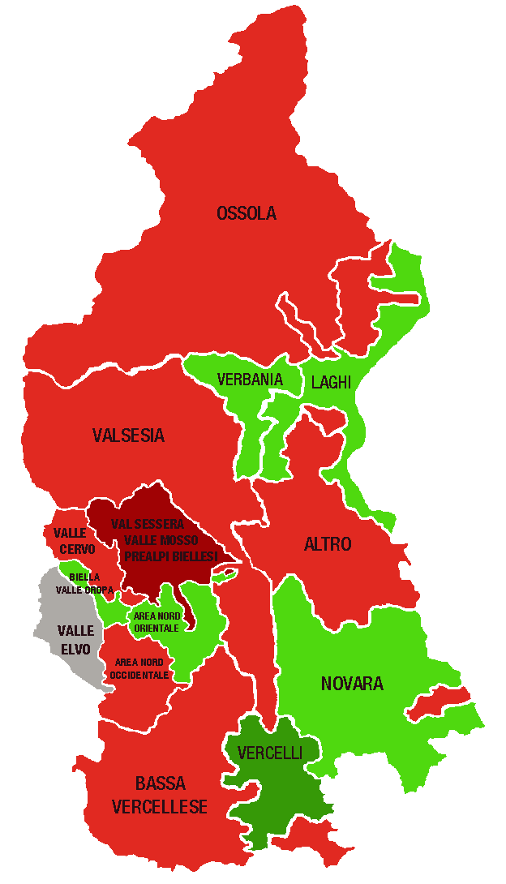
Piemonte Nord. Indice di specializzazione del commercio per area territoriale, 2021 |  |  | DELEGAZIONI | INDICE valori
 |  |  | BIELLA | 0.96
 | Area | Indice di specializzazione | Biella, Valle Oropa | 1.03
 | PROVINCE |  | Valle Elvo | 0.78
 | Vercelli | 1.04 | Valle Cervo | 0.96
 | Verbano Cusio Ossola | 1.02 | Val Sessera, Valle Mosso e Prealpi Biellesi | 0.85
 | Novara | 0.99 | Area Nord Occidentale (pianura) | 0.95
 | Biella | 0.96 | Area Nord Orientale (pianura) | 1.01
 | DELEGAZIONI |  | NOVARA | 0.99
 | Vercelli | 1.22 | VCO | 1.02
 | Laghi | 1.06 | Novara | 1.02
 | Biella, Valle Oropa | 1.03 | Ossola | 0.93
 | Novara | 1.02 | Verbania | 1.02
 | Verbania | 1.02 | Laghi | 1.06
 | Area Nord Orientale (pianura) | 1.01 | Altro | 0.95
 | Valle Cervo | 0.96 | VERCELLI | 1.04
 | Bassa vercellese | 0.96 | Vercelli | 1.22
 | Area Nord Occidentale (pianura) | 0.95 | Valsesia | 0.95
 | Altro | 0.95 | Bassa vercellese | 0.96
 | Valsesia | 0.95 | PIEMONTE NORD | 1.00
 | Ossola | 0.93
 | Val Sessera, Valle Mosso e Prealpi Biellesi | 0.85
 | Valle Elvo | 0.78 | DELEGAZIONI | TOTALE COMMERCIO
...
 |  |  | Biella, Valle Oropa
 |  |  | Valle Elvo
 |  |  | Valle Cervo
 |  |  | Val Sessera, Valle Mosso e Prealpi Biellesi
 |  |  | Area Nord Occidentale (pianura)
 | LEGENDA | VALORE DELL'INDICE | Area Nord Orientale (pianura)
 |  | > 1,1 | Novara
 |  | DA 1 A 1,1 | Ossola
 |  | DA 0,9 A 1 | Verbania
 |  | DA 0,8 A 0,9 | Laghi
 |  | <0,8 | Altro
 |  |  | Vercelli
 |  |  | Valsesia
 |  |  | Bassa vercellese

 |  |  | PIEMONTE NORD
 |  |  |  | TOTALE COMMERCIO
...
 |  |  | Piemonte Nord

 |  |  | CLASSIFICA
...

3. Servizio turistico
 |  |  |  |  |  |  |  | NB: NON SI POSSONO CONFRONTARE I VALORI DEL PIEMONTE NORD CON I REPORT PRECEDENTI

PIEMONTE NORD
 | Piemonte Nord
Alberghi e strutture ricettive | 900
Bar e attività di ristorazione | 6,312
Altre attività turistiche | 1,644
...
 |  |  |  |  |  |  |  | Consistenza
Bar e attività di ristorazione |  | Altre attività turistiche
Anno 2021 | Comp. % | Anno 2021 | Comp. % |  |  |  |  |  | Alberghi e strutture ricettive | Bar e attività di ristorazione | Altre attività turistiche
31,171 | 72.1% | 8,556 | 19.8% |  |  |  |  | Piemonte Nord | 900 | 6,312 | 1,644
6,312 | 71.3% | 1,644 | 18.6%
...
1,159 | 74.1% | 309 | 19.8%
2,385 | 72.3% | 693 | 21.0%
1,574 | 66.9% | 332 | 14.1%
1,194 | 72.8% | 310 | 18.9%
...
 |  | Bar e attività di ristorazione |  |  | Altre attività turistiche
Var. ass. 20-21 | Var. % 20-21 | Anno 2021 | Var. ass. 20-21 | Var. % 20-21 | Anno 2021 | Var. ass. 20-21 | Var. % 20-21
112 | 3.3% | 31,171 | 170 | 0.5% | 8,556 | 130 | 1.5%
27 | 3.1% | 6,312 | -26 | -0.4% | 1,644 | 15 | 0.9%
...
9 | 10.3% | 1,159 | -6 | -0.5% | 309 | 3 | 1.0%
7 | 3.3% | 2,385 | -2 | -0.1% | 693 | 10 | 1.5%
13 | 3.0% | 1,574 | -5 | -0.3% | 332 | 4 | 1.2%
-2 | -1.4% | 1,194 | -13 | -1.1% | 310 | -2 | -0.6%
...
REGIONE
 | Alberghi e strutture ricettive | Bar ed esercizi senza cucina | Altre attività turistiche
2017 | 100 | 100 | 100
2018 | 103 | 101 | 101
2019 | 107 | 101 | 104
2020 | 107 | 102 | 104
2021 | 111 | 103 | 106
2021 | Var. ass. 17-21 | Var. % 17-21
3,489 | 332 | 10.5%
31,171 | 801 | 2.6%
8,556 | 473 | 5.9%
43,216 | 1,606 | 3.9%
...
2021
111
103
106

PIEMONTE NORD
 | Alberghi e strutture ricettive | Bar ed esercizi senza cucina | Altre attività turistiche
2017 | 100 | 100 | 100
2018 | 105 | 100 | 103
2019 | 110 | 100 | 107
2020 | 111 | 101 | 105
2021 | 114 | 100 | 106
...
2021 | Var. ass. 17-21 | Var. % 17-21
900 | 110 | 13.9%
6,312 | 27 | 0.4%
1,644 | 93 | 6.0%
8,856 | 230 | 2.7%
...
2021
114
100
106

BIELLA
 | Alberghi e strutture ricettive | Bar ed esercizi senza cucina | Altre attività turistiche
2017 | 100 | 100 | 100
2018 | 119 | 99 | 102
2019 | 113 | 99 | 109
2020 | 113 | 99 | 110
2021 | 125 | 99 | 111
...
2021 | Var. ass. 17-21 | Var. % 17-21
96 | 19 | 24.7%
1,159 | -12 | -1.0%
309 | 31 | 11.2%
1,564 | 38 | 2.5%
...
2021
125
99
111

NOVARA
 | Alberghi e strutture ricettive | Bar ed esercizi senza cucina | Altre attività turistiche
2017 | 100 | 100 | 100
2018 | 98 | 101 | 105
2019 | 102 | 100 | 105
2020 | 103 | 101 | 103
2021 | 107 | 101 | 105
...
2021 | Var. ass. 17-21 | Var. % 17-21
221 | 14 | 6.8%
2,385 | 14 | 0.6%
693 | 33 | 5.0%
3,299 | 61 | 1.9%
...
2021
107
101
105

VERBANO CUSIO OSSOLA
 | Alberghi e strutture ricettive | Bar ed esercizi senza cucina | Altre attività turistiche
2017 | 100 | 100 | 100
2018 | 106 | 100 | 102
2019 | 114 | 101 | 109
2020 | 114 | 102 | 107
2021 | 118 | 102 | 108
...
2021 | Var. ass. 17-21 | Var. % 17-21
446 | 67 | 17.7%
1,574 | 26 | 1.7%
332 | 25 | 8.1%
2,352 | 118 | 5.3%
...
2021
118
102
108
...
VERCELLI
 | Alberghi e strutture ricettive | Bar ed esercizi senza cucina | Altre attività turistiche
2017 | 100 | 100 | 100
2018 | 105 | 100 | 102
2019 | 106 | 101 | 105
2020 | 109 | 101 | 102
2021 | 108 | 100 | 101
2021 | Var. ass. 17-21 | Var. % 17-21
137 | 10 | 7.9%
1,194 | -1 | -0.1%
310 | 4 | 1.3%
1,641 | 13 | 0.8%
...
2021
108
100
101

3. Specializzazione
INDICE DI SPECIALIZZAZIONE DEL TURISMO AL 31/12/2021

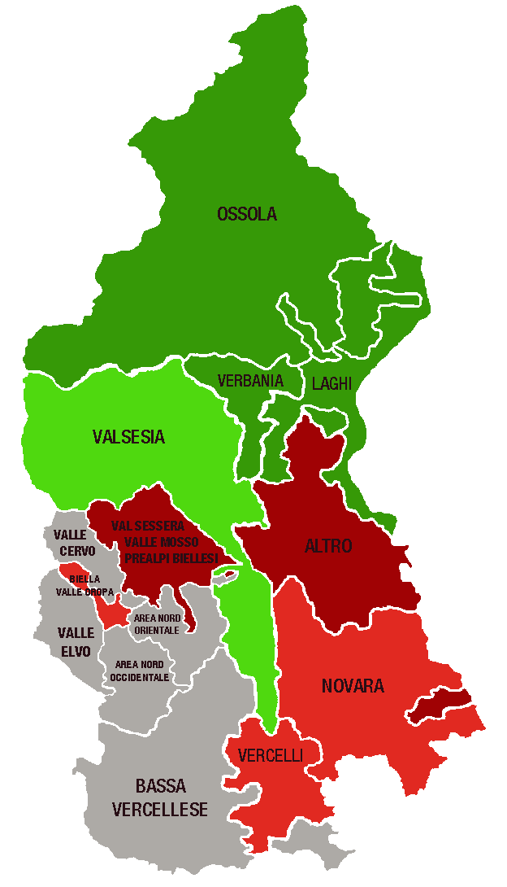
Piemonte Nord. Indice di specializzazione del turismo per area territoriale, 2021 |  |  | DELEGAZIONI | INDICE valori
 |  |  | BIELLA | 0.82
 | Area | Indice di specializzazione | Biella, Valle Oropa | 0.90
 | PROVINCE |  | Valle Elvo | 0.70
 | Verbano Cusio Ossola | 1.51 | Valle Cervo | 0.76
 | Novara | 0.93 | Val Sessera, Valle Mosso e Prealpi Biellesi | 0.80
 | Vercelli | 0.90 | Area Nord Occidentale (pianura) | 0.78
 | Biella | 0.82 | Area Nord Orientale (pianura) | 0.77
 | DELEGAZIONI |  | NOVARA | 0.93
 | Laghi | 1.57 | VCO | 1.51
 | Ossola | 1.44 | Novara | 0.91
 | Verbania | 1.12 | Ossola | 1.44
 | Valsesia | 1.00 | Verbania | 1.12
 | Vercelli | 0.98 | Laghi | 1.57
 | Novara | 0.91 | Altro | 0.82
 | Biella, Valle Oropa | 0.90 | VERCELLI | 0.90
 | Altro | 0.82 | Vercelli | 0.98
 | Val Sessera, Valle Mosso e Prealpi Biellesi | 0.80 | Valsesia | 1.00
 | Area Nord Occidentale (pianura) | 0.78 | Bassa vercellese | 0.73
 | Area Nord Orientale (pianura) | 0.77 | PIEMONTE NORD | 1.00
 | Valle Cervo | 0.76
 | Bassa vercellese | 0.73
 | Valle Elvo | 0.70 | DELEGAZIONI | TOTALE TURISMO
...
 |  |  | Biella, Valle Oropa
 |  |  | Valle Elvo
 |  |  | Valle Cervo
 |  |  | Val Sessera, Valle Mosso e Prealpi Biellesi
 |  |  | Area Nord Occidentale (pianura)
 | LEGENDA | VALORE DELL'INDICE | Area Nord Orientale (pianura)
 |  | > 1,1 | Novara
 |  | DA 1 A 1,1 | Ossola
 |  | DA 0,9 A 1 | Verbania
 |  | DA 0,8 A 0,9 | Laghi
 |  | <0,8 | Altro
 |  |  | Vercelli
 |  |  | Valsesia
 |  |  | Bassa vercellese
Unica mappa cambiata, ci sono più territori verdi
 |  |  | PIEMONTE NORD
 |  |  |  | TOTALE TURISMO
...
 |  |  | Piemonte Nord

 |  |  | CLASSIFICA
...

4. Tipologia clientela
 |  |  |  |  |  |  |  | NB: NON SI POSSONO CONFRONTARE I VALORI DEL PIEMONTE NORD CON I REPORT PRECEDENTI

PIEMONTE NORD
 | Piemonte Nord
Servizi alle imprese | 6,756
Servizi alla persona | 6,033
Altre attività di servizi | 10,880
...
 |  |  |  |  |  |  |  | Consistenza
Servizi alla persona |  | Altre attività di servizi
Anno 2021 | Comp. % | Anno 2021 | Comp. % |  |  |  |  |  | Servizi alle imprese | Servizi alla persona | Altre attività di servizi
33,312 | 23.7% | 61,564 | 43.8% |  |  |  |  | Piemonte Nord | 6,756 | 6,033 | 10,880
6,033 | 25.5% | 10,880 | 46.0%
...
1,217 | 21.6% | 3,023 | 53.7%
2,515 | 24.5% | 4,348 | 42.4%
1,094 | 29.8% | 1,719 | 46.8%
1,207 | 29.4% | 1,790 | 43.5%
...
 |  | Servizi alla persona |  |  | Altre attività di servizi
Var. ass. 20-21 | Var. % 20-21 | Anno 2021 | Var. ass. 20-21 | Var. % 20-21 | Anno 2021 | Var. ass. 20-21 | Var. % 20-21
1,646 | 3.7% | 33,312 | 448 | 1.4% | 61,564 | 560 | 0.9%
197 | 3.0% | 6,033 | 66 | 1.1% | 10,880 | 31 | 0.3%
...
47 | 3.5% | 1,217 | 28 | 2.4% | 3,023 | -30 | -1.0%
86 | 2.6% | 2,515 | 13 | 0.5% | 4,348 | 49 | 1.1%
20 | 2.4% | 1,094 | 11 | 1.0% | 1,719 | 12 | 0.7%
44 | 4.1% | 1,207 | 14 | 1.2% | 1,790 | 0 | 0.0%
...
REGIONE
 | Servizi alle imprese | Servizi alla persona | Altre attività di servizi
2017 | 100 | 100 | 100
2018 | 101 | 101 | 100
2019 | 103 | 104 | 101
2020 | 104 | 105 | 101
2021 | 108 | 106 | 102
2021 | Var. ass. 17-21 | Var. % 17-21
45,556 | 3,454 | 8.2%
33,312 | 1,920 | 6.1%
61,564 | 1,175 | 1.9%
140,432 | 6,549 | 4.9%
...
2021
108
106
102

PIEMONTE NORD
 | Servizi alle imprese | Servizi alla persona | Altre attività di servizi
2017 | 100 | 100 | 100
2018 | 101 | 101 | 100
2019 | 101 | 101 | 100
2020 | 103 | 101 | 100
2021 | 106 | 102 | 100
...
2021 | Var. ass. 17-21 | Var. % 17-21
6,756 | 368 | 5.8%
6,033 | 115 | 1.9%
10,880 | 48 | 0.4%
23,669 | 531 | 2.3%
...
2021
106
102
100

BIELLA
 | Servizi alle imprese | Servizi alla persona | Altre attività di servizi
2017 | 100 | 100 | 100
2018 | 101 | 99 | 99
2019 | 102 | 98 | 98
2020 | 102 | 97 | 98
2021 | 106 | 100 | 97
...
2021 | Var. ass. 17-21 | Var. % 17-21
1,390 | 75 | 5.7%
1,217 | -4 | -0.3%
3,023 | -107 | -3.4%
5,630 | -36 | -0.6%
...
2021
106
100
97

NOVARA
 | Servizi alle imprese | Servizi alla persona | Altre attività di servizi
2017 | 100 | 100 | 100
2018 | 100 | 101 | 101
2019 | 101 | 101 | 101
2020 | 102 | 101 | 101
2021 | 105 | 101 | 103
...
2021 | Var. ass. 17-21 | Var. % 17-21
3,388 | 164 | 5.1%
2,515 | 35 | 1.4%
4,348 | 112 | 2.6%
10,251 | 311 | 3.1%
...
2021
105
101
103

VERBANO CUSIO OSSOLA
 | Servizi alle imprese | Servizi alla persona | Altre attività di servizi
2017 | 100 | 100 | 100
2018 | 101 | 103 | 101
2019 | 100 | 104 | 101
2020 | 102 | 103 | 102
2021 | 105 | 104 | 102
...
2021 | Var. ass. 17-21 | Var. % 17-21
863 | 38 | 4.6%
1,094 | 46 | 4.4%
1,719 | 40 | 2.4%
3,676 | 124 | 3.5%
...
2021
105
104
102
...
VERCELLI
 | Servizi alle imprese | Servizi alla persona | Altre attività di servizi
2017 | 100 | 100 | 100
2018 | 102 | 101 | 100
2019 | 105 | 103 | 100
2020 | 105 | 102 | 100
2021 | 109 | 103 | 100
2021 | Var. ass. 17-21 | Var. % 17-21
1,115 | 91 | 8.9%
1,207 | 38 | 3.3%
1,790 | 3 | 0.2%
4,112 | 132 | 3.3%
...
2021
109
103
100

4. Specializzazione
INDICE DI SPECIALIZZAZIONE DEI SERVIZI AL 31/12/2021

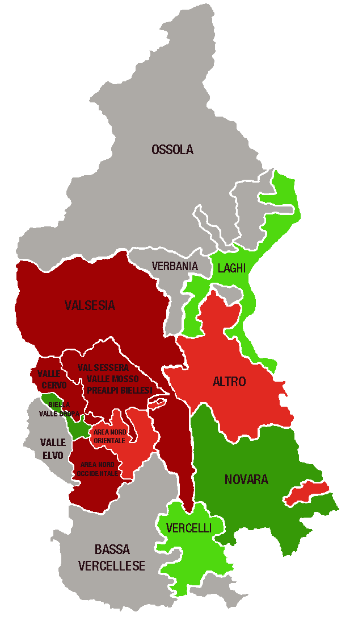
Piemonte Nord. Indice di specializzazione dei servizi per area territoriale, 2021 |  |  | DELEGAZIONI | INDICE valori
 |  |  | BIELLA | 1.10
 | Area | Indice di specializzazione | Biella, Valle Oropa | 1.58
 | PROVINCE |  | Valle Elvo | 0.74
 | Biella | 1.10 | Valle Cervo | 0.82
 | Novara | 1.08 | Val Sessera, Valle Mosso e Prealpi Biellesi | 0.83
 | Verbano Cusio Ossola | 0.88 | Area Nord Occidentale (pianura) | 0.81
 | Vercelli | 0.84 | Area Nord Orientale (pianura) | 0.92
 | DELEGAZIONI |  | NOVARA | 1.08
 | Biella, Valle Oropa | 1.58 | VCO | 0.88
 | Novara | 1.19 | Novara | 1.19
 | Vercelli | 1.06 | Ossola | 0.78
 | Laghi | 1.04 | Verbania | 0.78
 | Altro | 0.93 | Laghi | 1.04
 | Area Nord Orientale (pianura) | 0.92 | Altro | 0.93
 | Val Sessera, Valle Mosso e Prealpi Biellesi | 0.83 | VERCELLI | 0.84
 | Valle Cervo | 0.82 | Vercelli | 1.06
 | Area Nord Occidentale (pianura) | 0.81 | Valsesia | 0.80
 | Valsesia | 0.80 | Bassa vercellese | 0.67
 | Ossola | 0.78 | PIEMONTE NORD | 1.00
 | Verbania | 0.78
 | Valle Elvo | 0.74
 | Bassa vercellese | 0.67 | DELEGAZIONI | TOTALE SERVIZI
...
 |  |  | Biella, Valle Oropa
 |  |  | Valle Elvo
 |  |  | Valle Cervo
 |  |  | Val Sessera, Valle Mosso e Prealpi Biellesi
 |  |  | Area Nord Occidentale (pianura)
 | LEGENDA | VALORE DELL'INDICE | Area Nord Orientale (pianura)
 |  | > 1,1 | Novara
 |  | DA 1 A 1,1 | Ossola
 |  | DA 0,9 A 1 | Verbania
 |  | DA 0,8 A 0,9 | Laghi
 |  | <0,8 | Altro
 |  |  | Vercelli
 |  |  | Valsesia
 |  |  | Bassa vercellese

 |  |  | PIEMONTE NORD
 |  |  |  | TOTALE SERVIZI
...
 |  |  | Piemonte Nord

 |  |  | CLASSIFICA
...

